상품제안서
비지니스소가죽명함지갑+로얄큐피트펜세트 | 상품코드: F24550

 |  |  |  |  |  |  | 02-412-0044 | www.easy1.co.kr
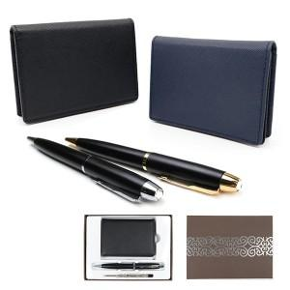

【상세/제작정보】 | 색상 : 지갑-블랙 or 네이비 | 볼펜-금장 or 은장 지갑, 볼펜 각각 색상 택일

【인쇄/포장옵션】 | 레이저, 불박 / 포장지포장

【공급단가】 | 수량 | 100~ | 300~ | 500~ | 1,000~ | 3,000~
*VAT별도 | 단가 | 15,120원 | 14,880원 | 14,640원 | 14,400원 | 13,800원

【상품 URL】 | https://dev.easy1.co.kr:443/src/goods_detail.php?gdno=24550

